Erklärung
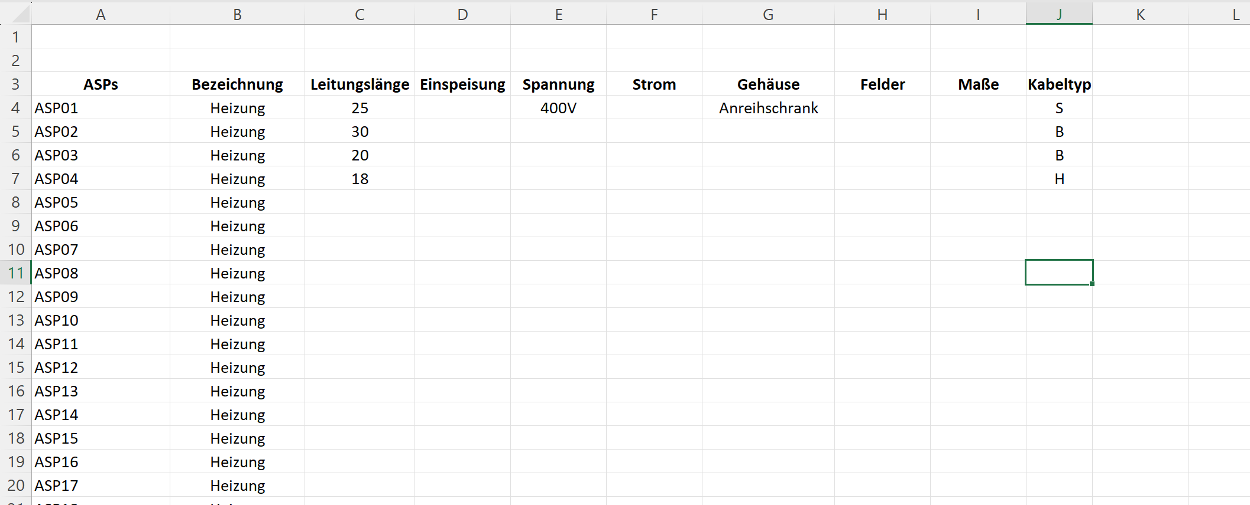
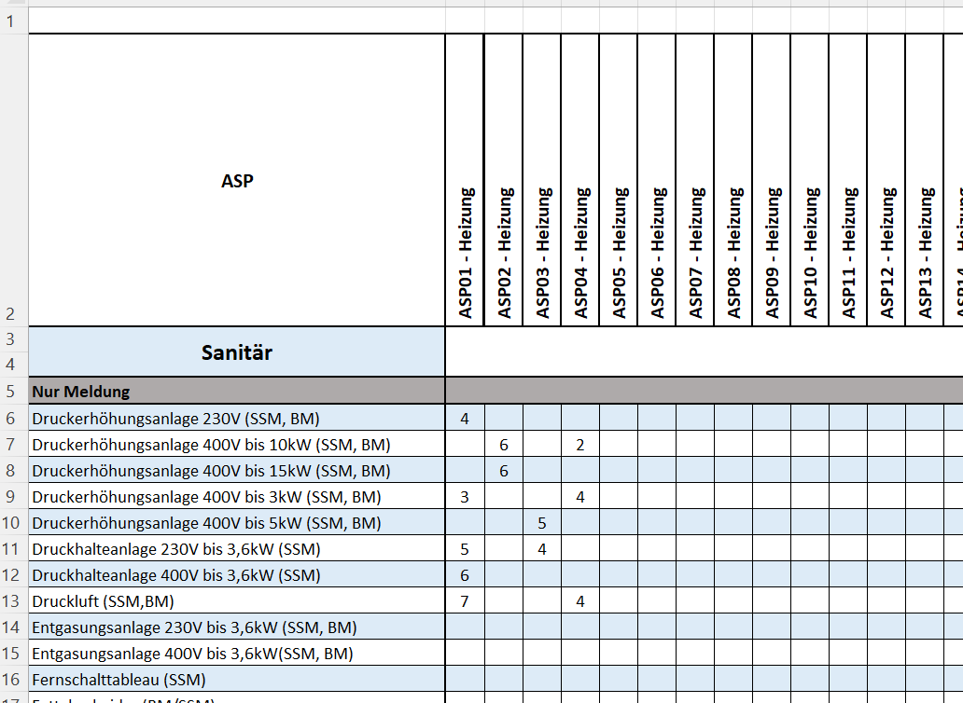
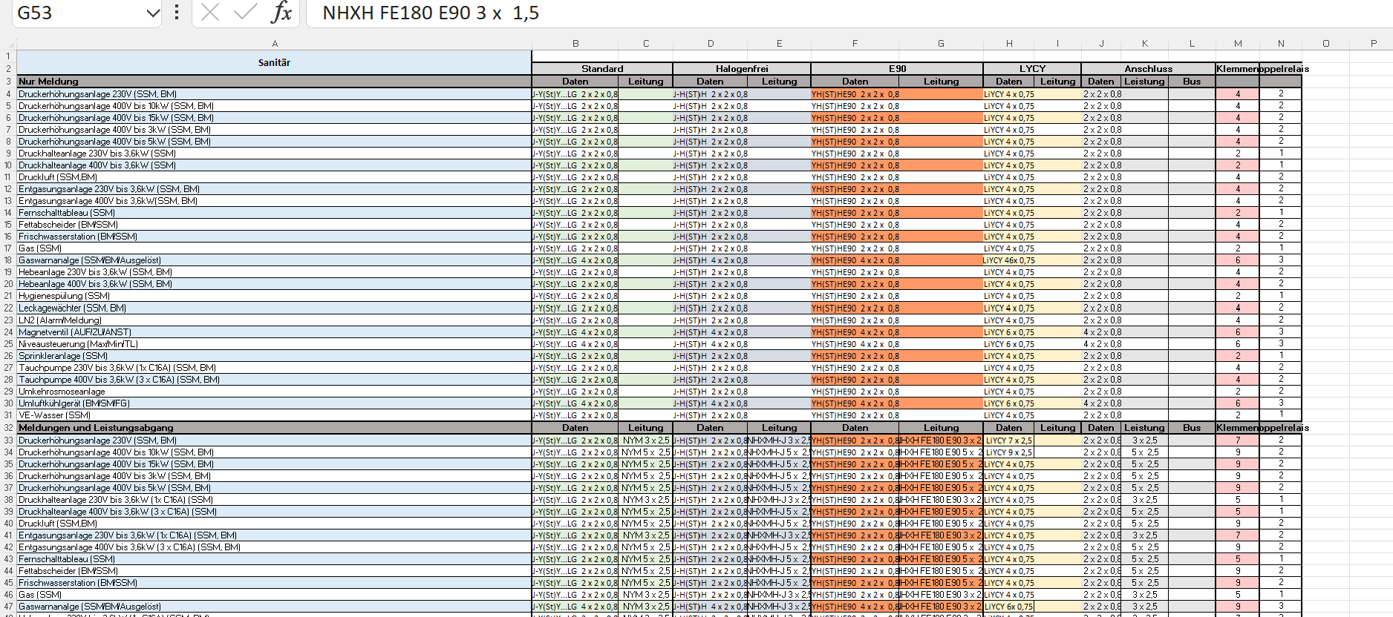
Datenbank: Hier sind zu jedem Gerät diverse Merkmale
Hinterlegt. Z.B. welche Kabel für welchen Kabeltyp.

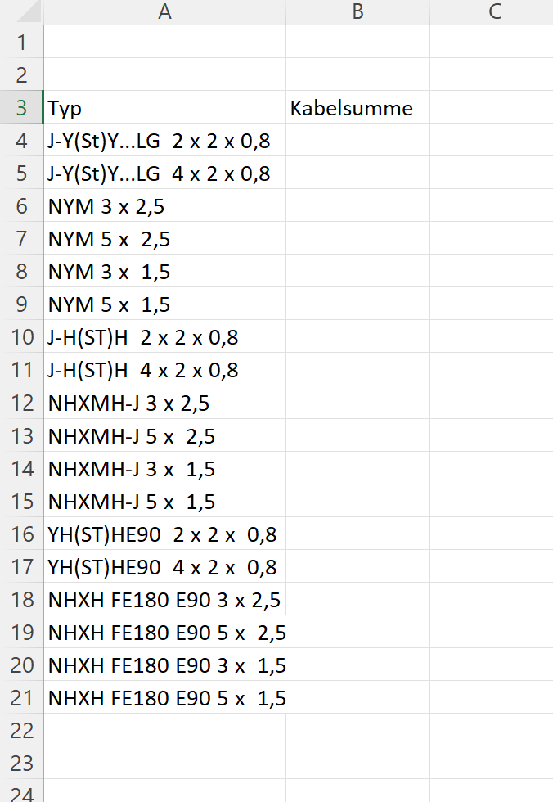
Tabellenblatt Ausgabe
Jetzt soll das Exceltool schauen wie oft welches Gerät vorhanden ist und welcher Kabeltyp zugeordnet ist
Dann soll in der Datenbank geschaut werden welches Kabel gemäß Auswahl des Kabeltyps dem Gerät
Zugeordnet ist. Und je nach Auswahl dann die Anzahl Gerät multipliziert mit der Leitungslänge
addiert werden.
Bsp.: ASP01 = 4 Geräte. Kabeltyp S = Kabel J-Y(St)Y… LG 2x2x0,8 dann * Leitungslänge 25m = 100m
Das ganze soll aber für alle Typen und Geräten funktionieren. Das heißt z.B. beim 4. Geräte (3) ist auch Kabeltyp S gemäß Datenbank gleiches Kabel also also dann 7x 25m usw.

